关系图
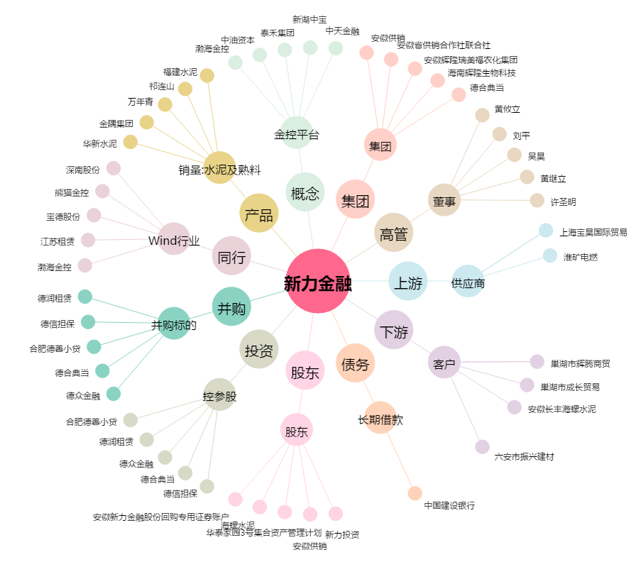
新力金融[600318.SH] - 关系概览图

